停止手順
Aurora停止手順書

【作業概要説明】
本手順はAuroraの停止を実施する手順である。

【操作対象】
AWS RDS コンソール

【操作担当者】
ISIDサービスデスク担当者

【作業端末】
リモート保守端末

番号 | 操作項目 | 操作方法 | 確認方法 | チェック | 開始時間 | 終了時間 | 作業担当者 | 作業確認者 | 備考
1 | リモートログイン | 別紙「リモート保守ログイン手順」に従い、リモートログインを実施する。 各拠点からの接続の流れは以下のとおりとなる。 ・ISID品川からの接続の場合 リモート保守端末→踏み台サーバ→AWSコンソール ・横浜銀行事務センターからの接続の場合 AWSコンソール管理端末→AWSコンソール ＃作業用のロールはAWS管理コンソールの「保守運用用アカウント」を利用する。 | リモートログイン手順においてエラーが発生しないこと。 | □
2 | AWSコンソールからRDSサービスを開く | AWSコンソール検索窓に「RDS」と入力し、RDS画面を開く。 | - | □
3 | データベースインスタンスの停止-1 | 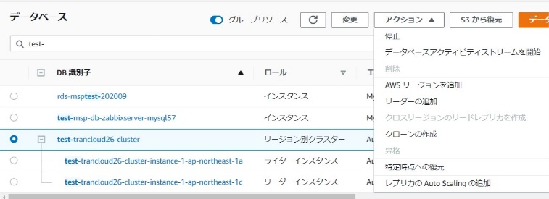 停止対象のデータベースクラスターを選択し、画面上部のアクションから 停止を押す。 | ※各行毎のデータベース情報は以下のファイルを参照のこと。 横浜銀行： 別紙_運用手順書用サービス設定値一覧_横浜銀行.xlsx RDSシート 東日本銀行 別紙_運用手順書用サービス設定値一覧_東日本銀行.xlsx RDSシート | □
4 | データベースインスタンスの停止-２ | 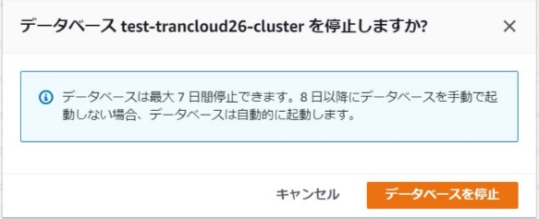 確認画面が表示されるので、データベースを停止ボタンを押す。 データベースの停止処理が実行される。 | 対象のデータベースクラスターおよびインスタンスのステータスが停止中から、停止済みとなったことを確認する。 | □
5 | AWSコンソールの終了、踏み台サーバからのログオフ | ブラウザを閉じてAWSコンソールを終了する。 RDPでログインしている踏み台サーバからログオフを実施する。 | AWSコンソールの終了および、踏み台サーバからのログオフを確認する。 | □

起動手順
Aurora起動手順書

【作業概要説明】
本手順はAuroraの起動を実施する手順である。

【操作対象】
AWS RDS コンソール

【操作担当者】
ISIDサービスデスク担当者

【作業端末】
本番・研修・開発環境：AWSコンソール管理端末

番号 | 操作項目 | 操作方法 | 確認方法 | チェック | 開始時間 | 終了時間 | 作業担当者 | 作業確認者 | 備考
1 | 端末ログイン | ■本番・研修・開発環境 AWSコンソール管理端末→AWSコンソール ＃作業用のロールはAWS管理コンソールの「保守運用用アカウント」を利用する。 | 左記ログインにおいてエラーが発生しないこと。 | □
2 | AWSコンソールからRDSサービスを開く | AWSコンソール検索窓に「RDS」と入力し、RDS画面を開く。 | - | □
3 | データベースインスタンスの起動-1 | 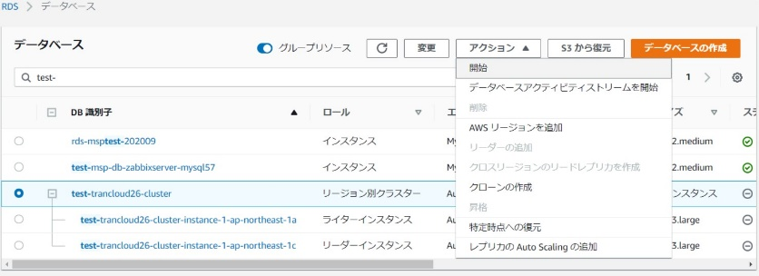 起動対象のデータベースクラスターを選択し、画面上部のアクションから 開始を押す。 | ※各行毎のデータベース情報は以下のファイルを参照のこと。 横浜銀行： 別紙_運用手順書用サービス設定値一覧_横浜銀行.xlsx RDSシート 東日本銀行 別紙_運用手順書用サービス設定値一覧_東日本銀行.xlsx RDSシート | □
4 | データベースインスタンスの起動-2 | 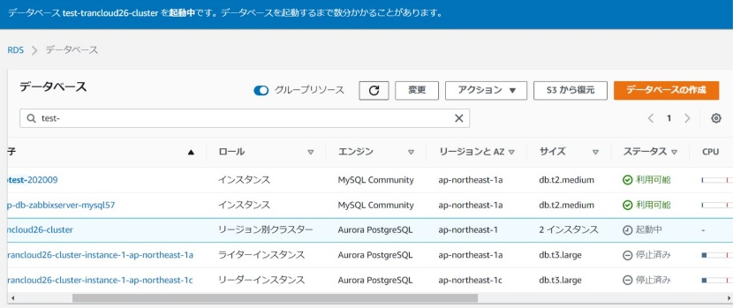 データベースの開始処理が実行される。 | 対象のデータベースクラスターおよびインスタンスのステータスが起動中から、利用可能となったことを確認する。 | □
5 | AWSコンソールの終了 端末ログオフ | ブラウザを閉じてAWSコンソールを終了し、各環境ごと以下の手順を実施する。 ■本番・研修・開発環境 AWSコンソール管理端末からログオフを実施する。 | AWSコンソールの終了および、AWSコンソール管理端末からのログオフを確認する。 | □

